SISTEMA_PUESTATIERRA
 | REPORTE FOTOGRÁFICO - Sistema de Puesta a Tierra
Nombre de la Estacion: | 20133 FRANCISCO BOLOGNESI
Nombre de Localidad: | COAYLLO
Fecha: | 04/06/2026 - 04/06/2026
Direccion: | JIRON JORGE CHAVEZ S/N
ID site: | 352907
CRQ: | CRQ000000000000
Sticker Año mantenimiento |  |  | Letrero de Localidad beneficiaria o GPS
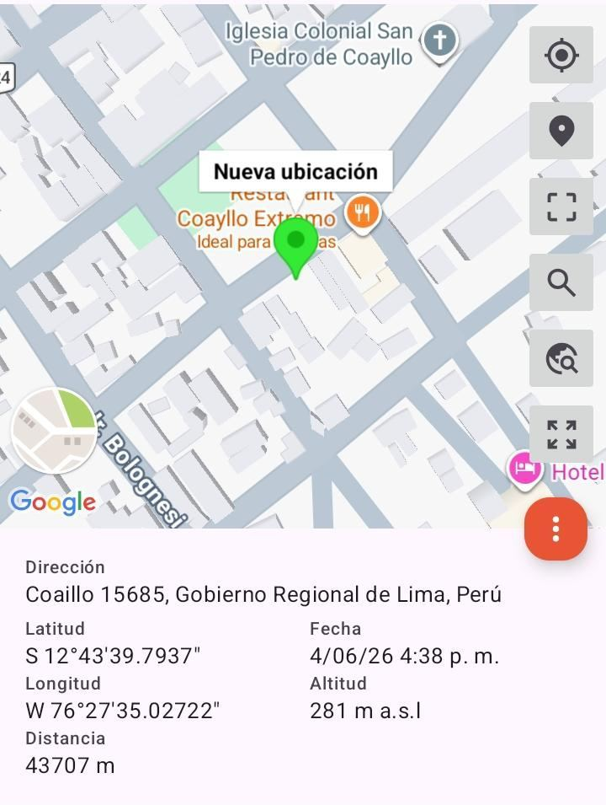 |  |  | 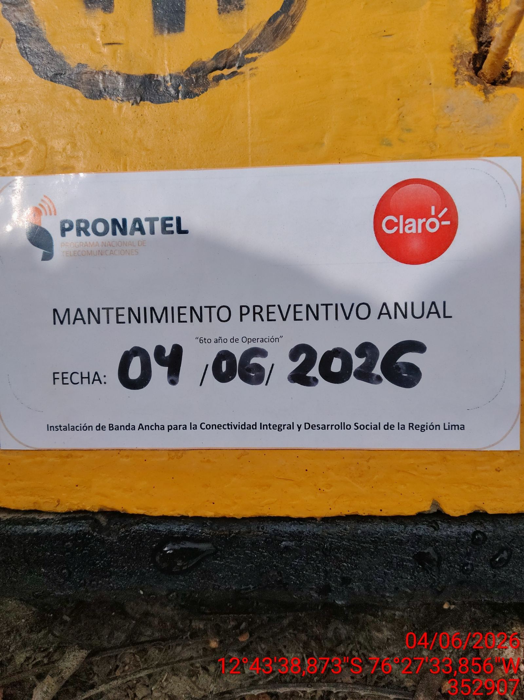

INSPECCIÓN VISUAL
ANTES |  | DURANTE |  | DESPUES
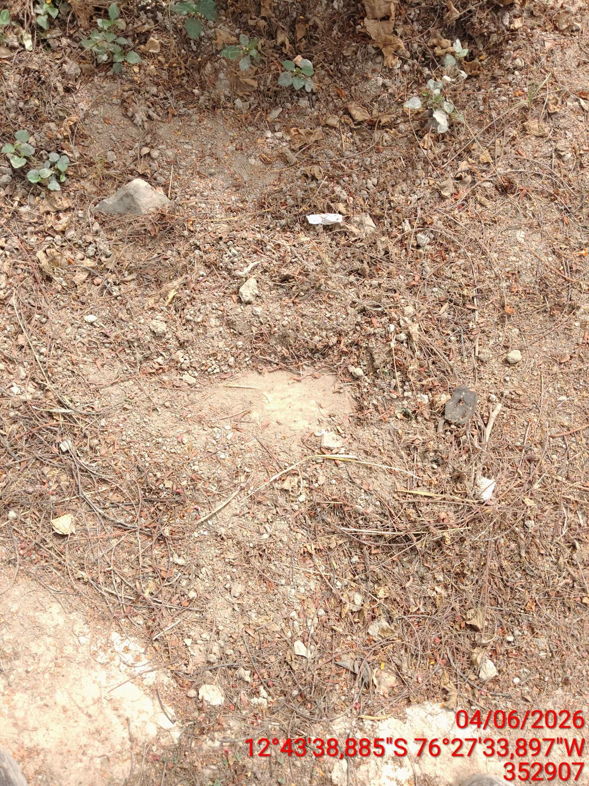 |  | 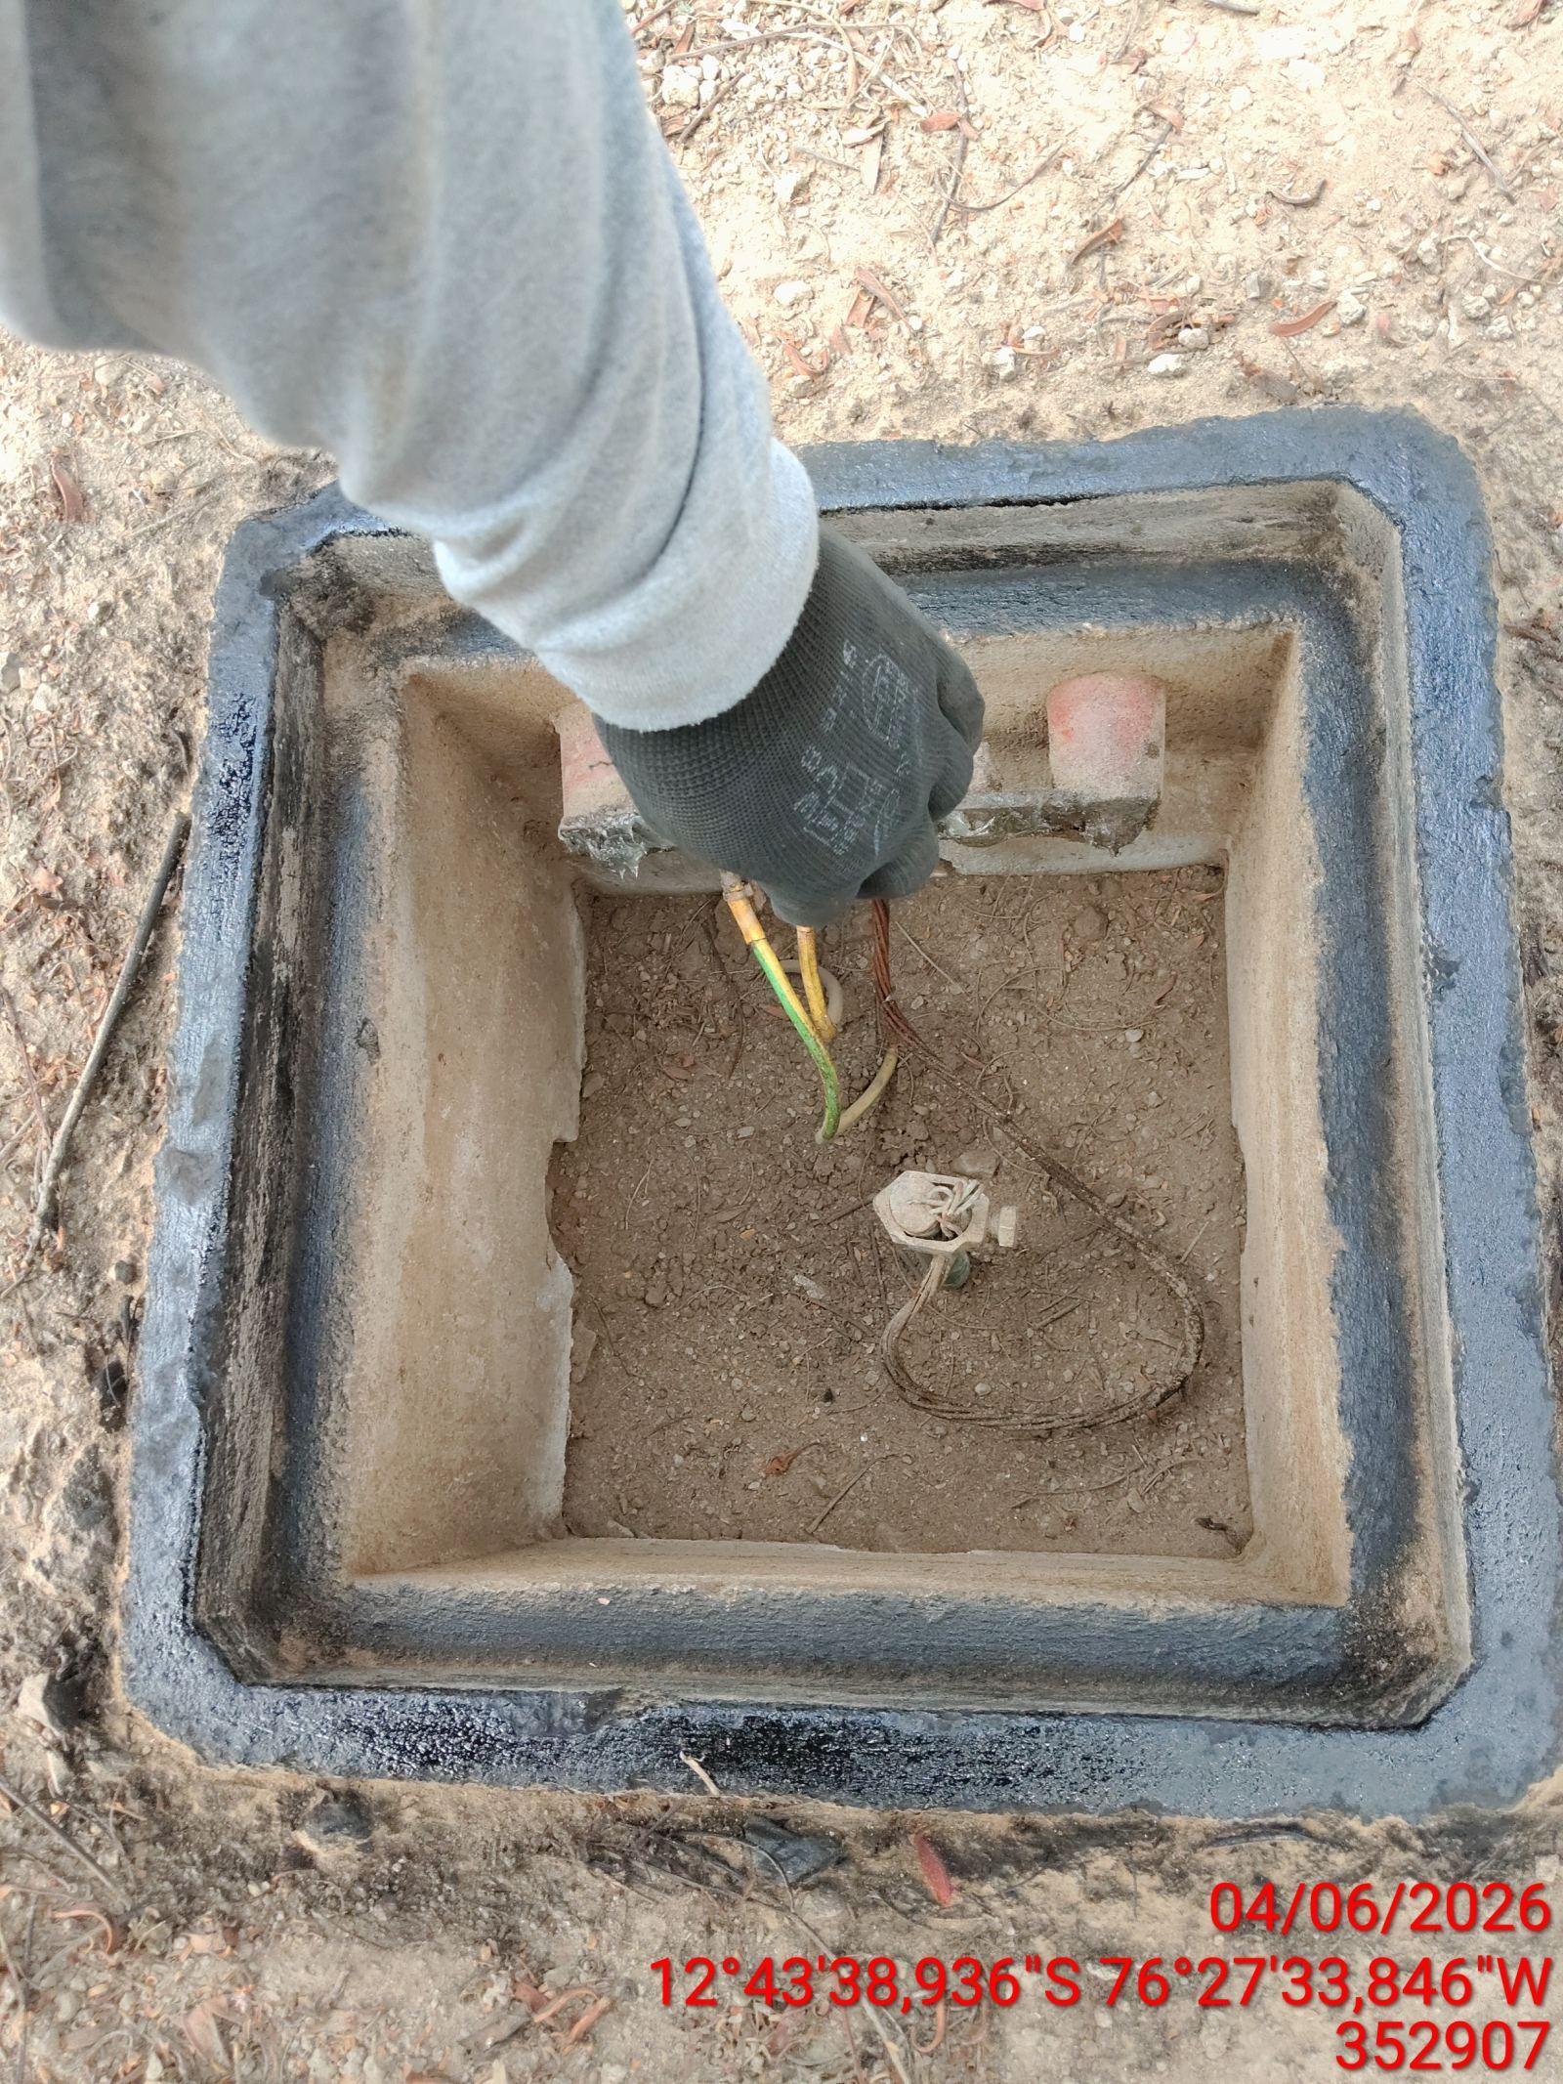 |  | 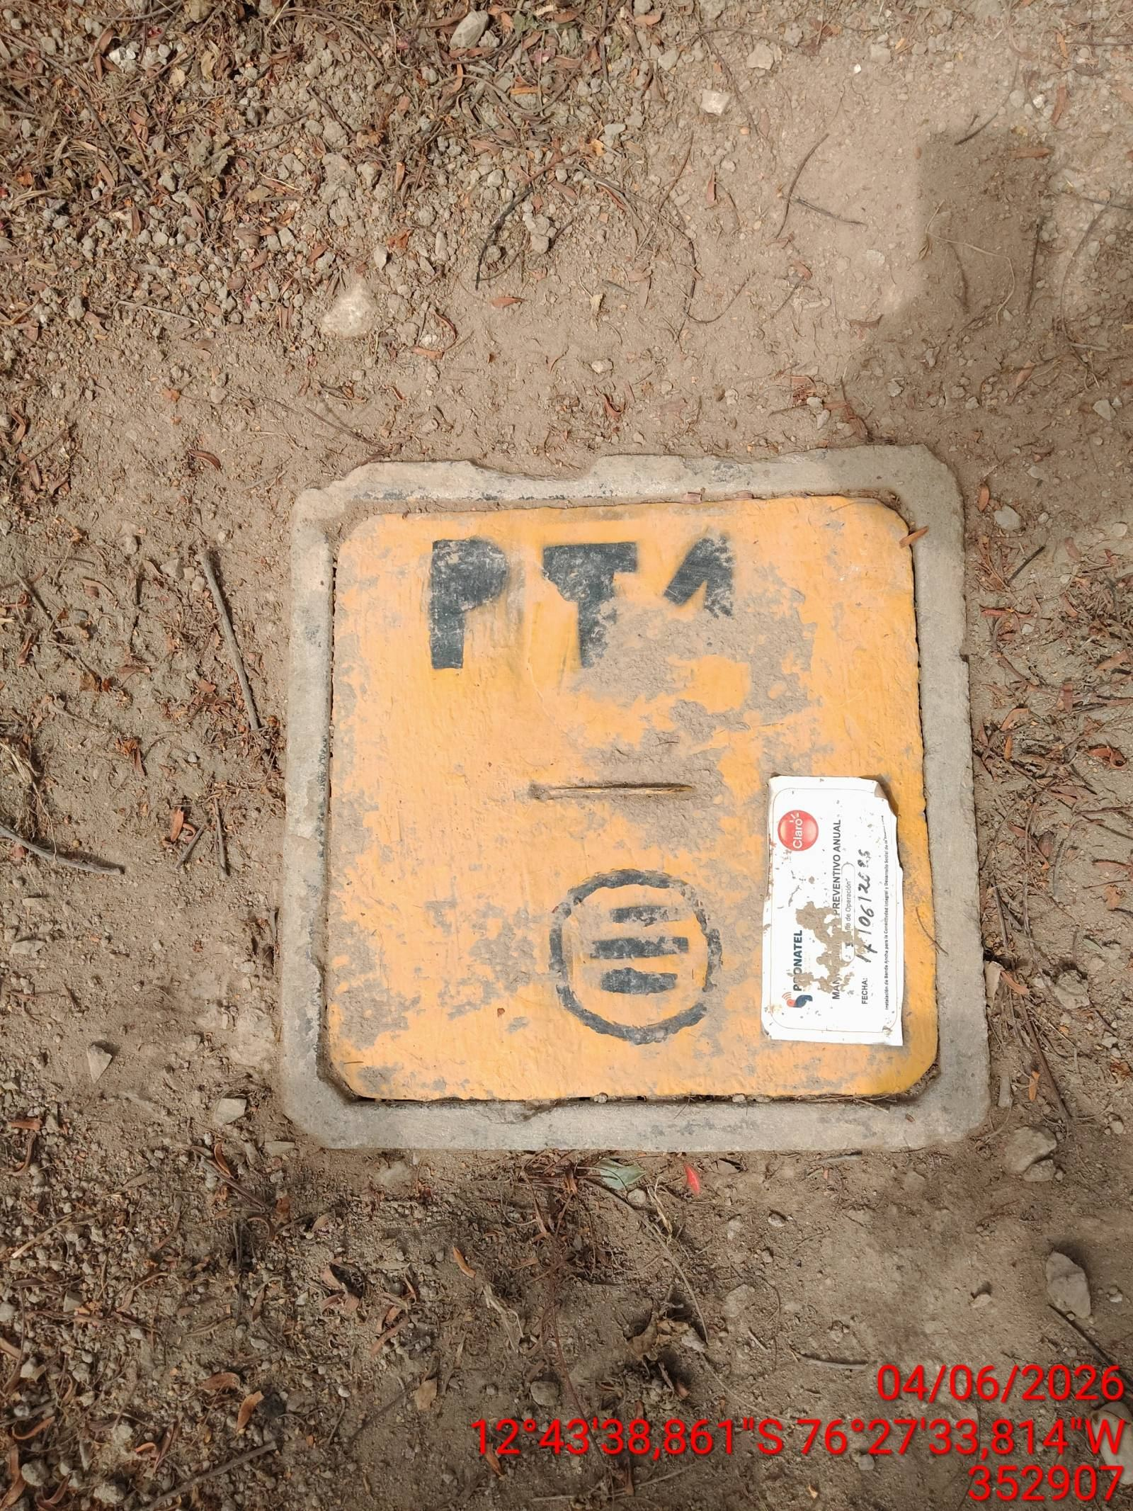

LIMPIEZA TÉCNICA DE COMPONENTES
ANTES |  | DURANTE |  | DESPUES
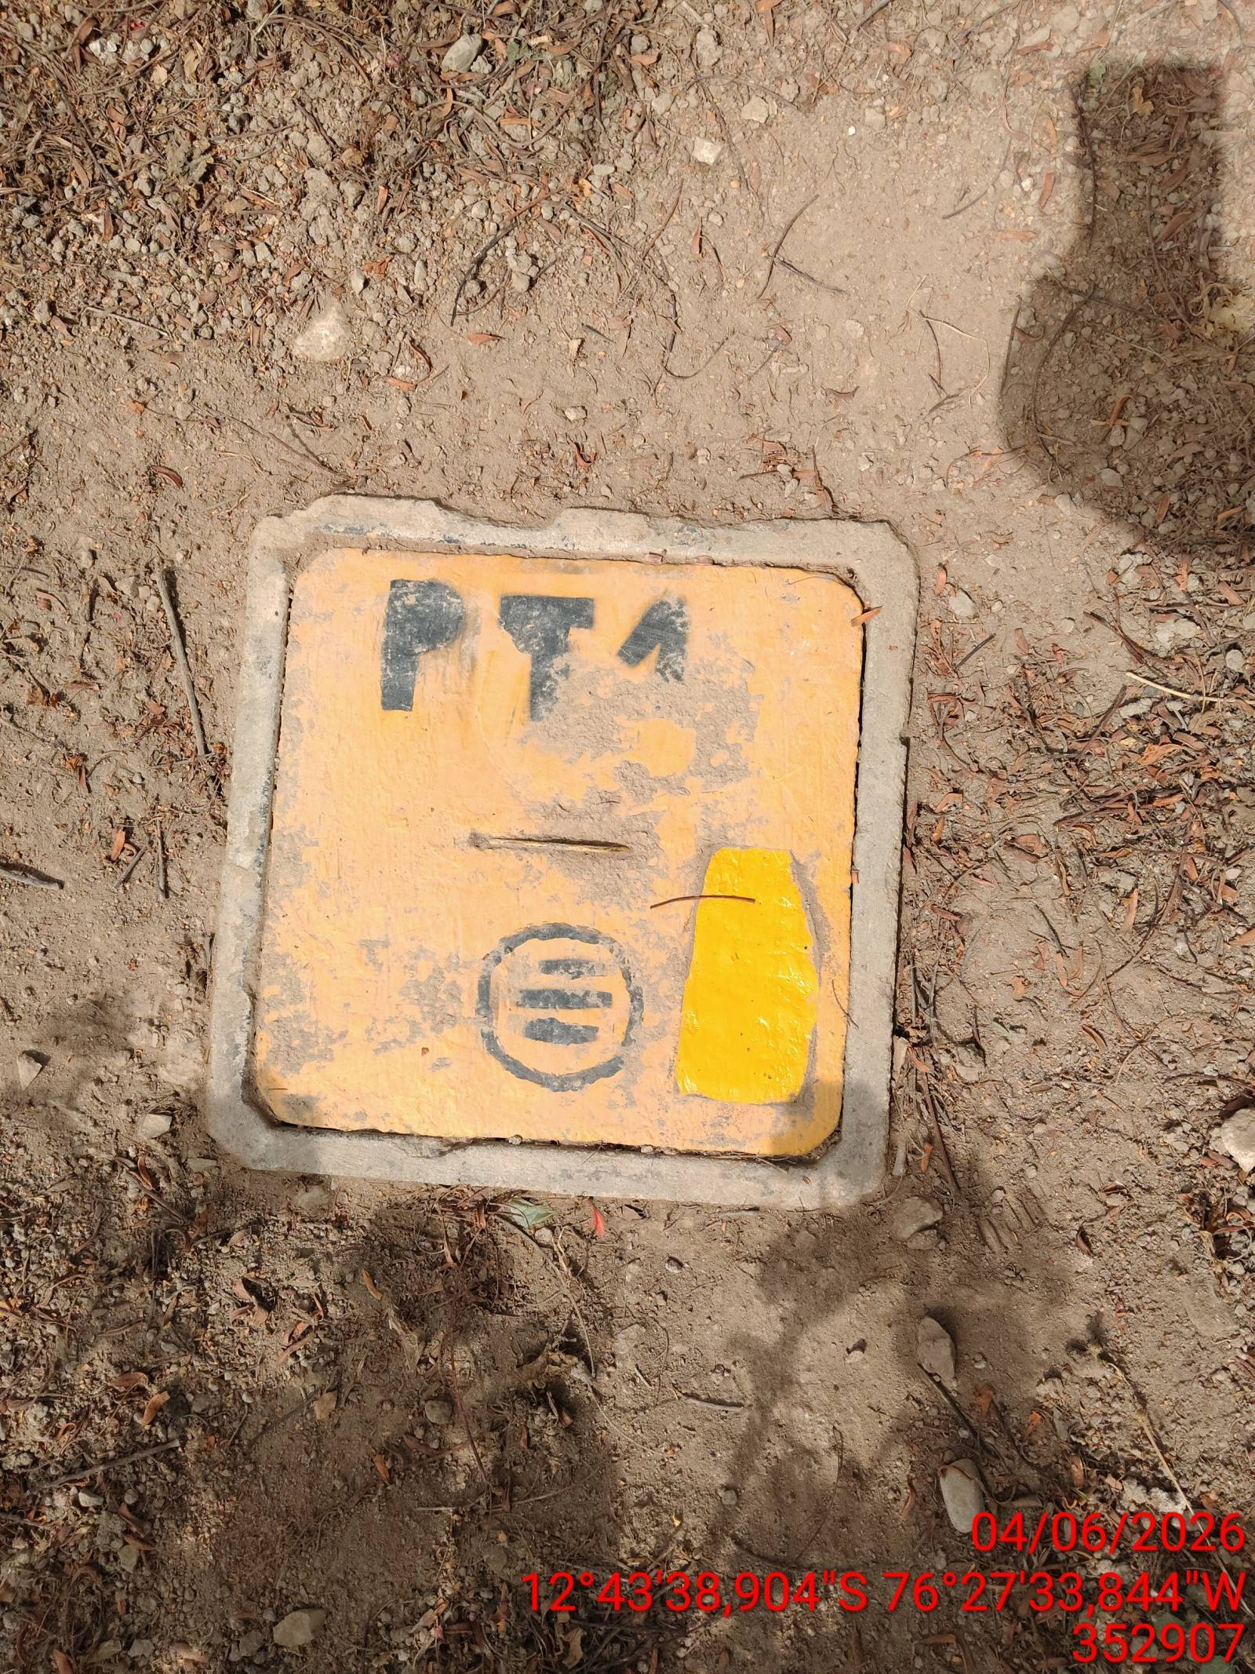 |  | 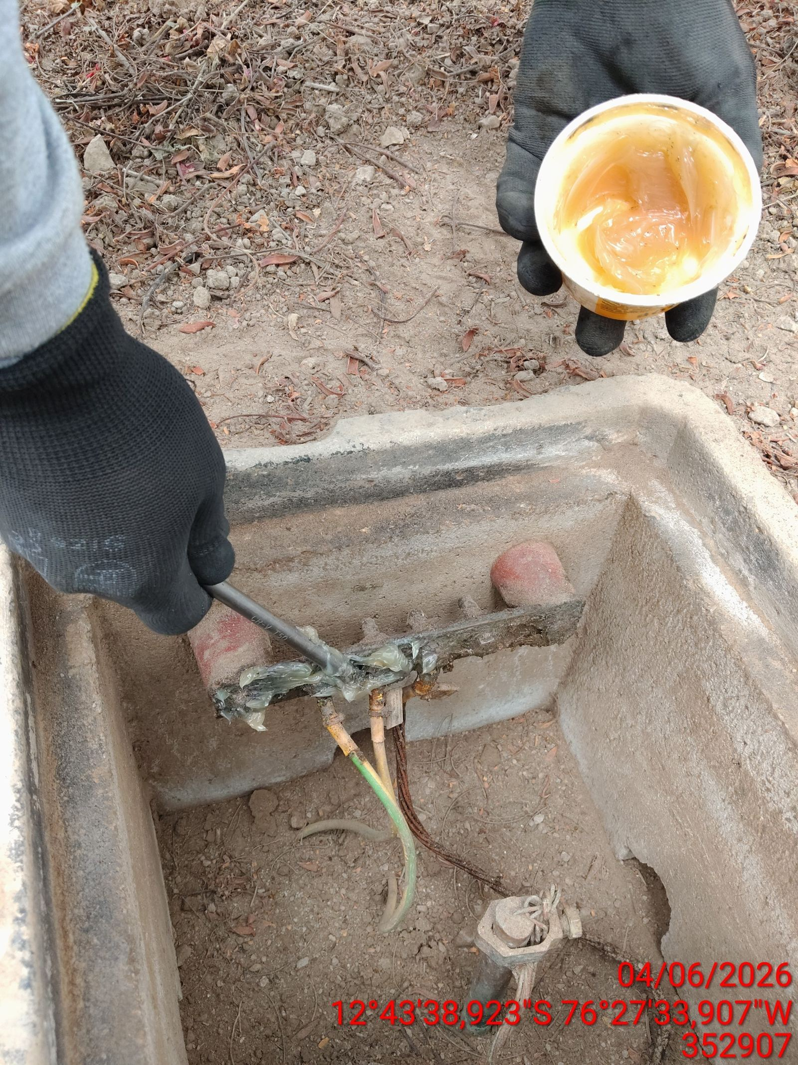 |  | 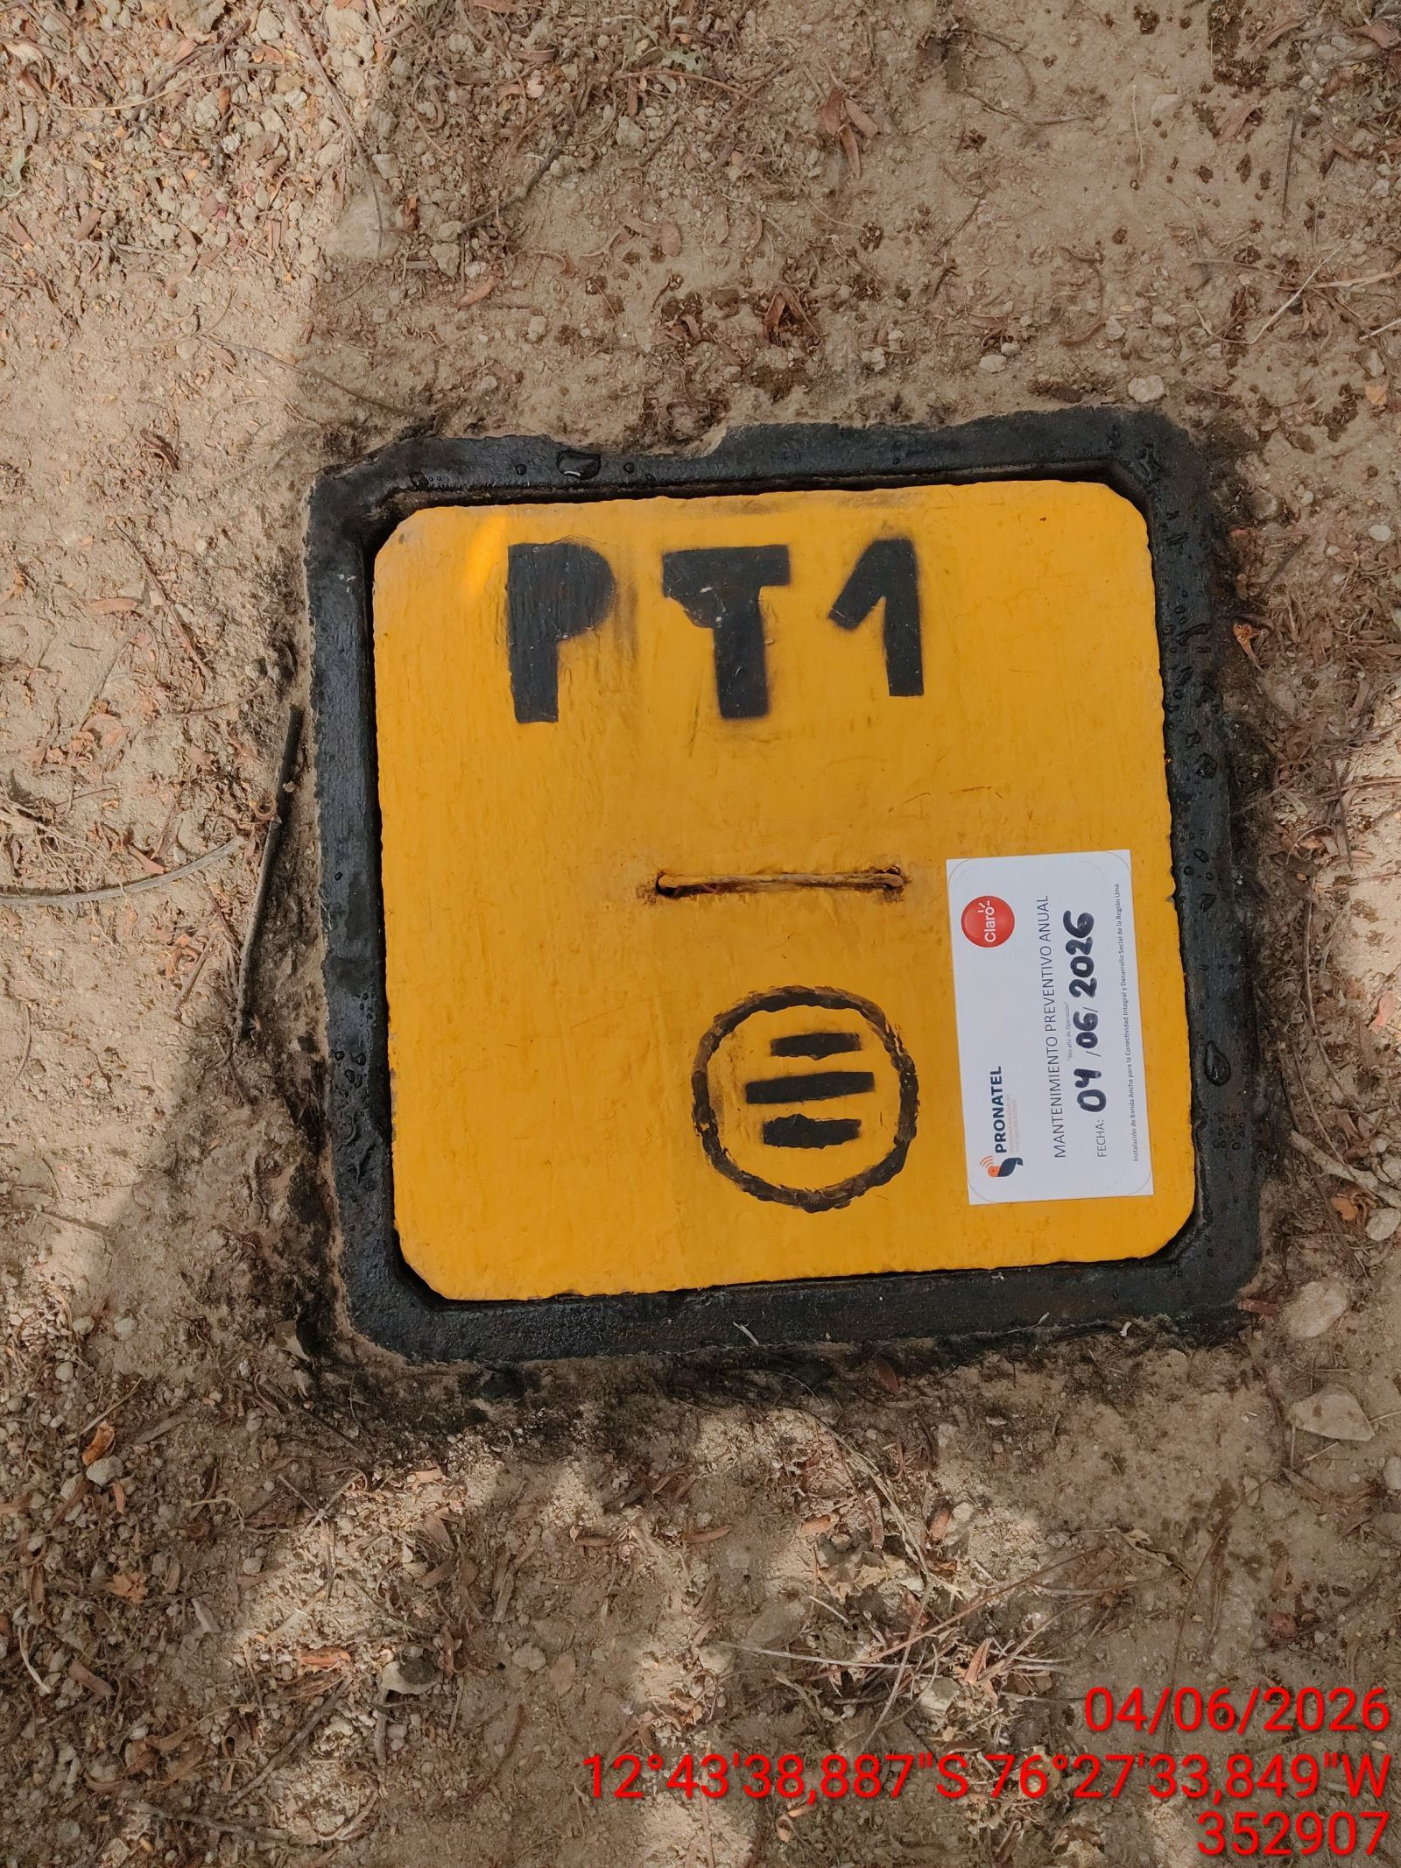

AJUSTE DE CONEXIONADO Y ACTUALIZACION DE SEÑALIZADO
ANTES |  | DURANTE |  | DESPUES
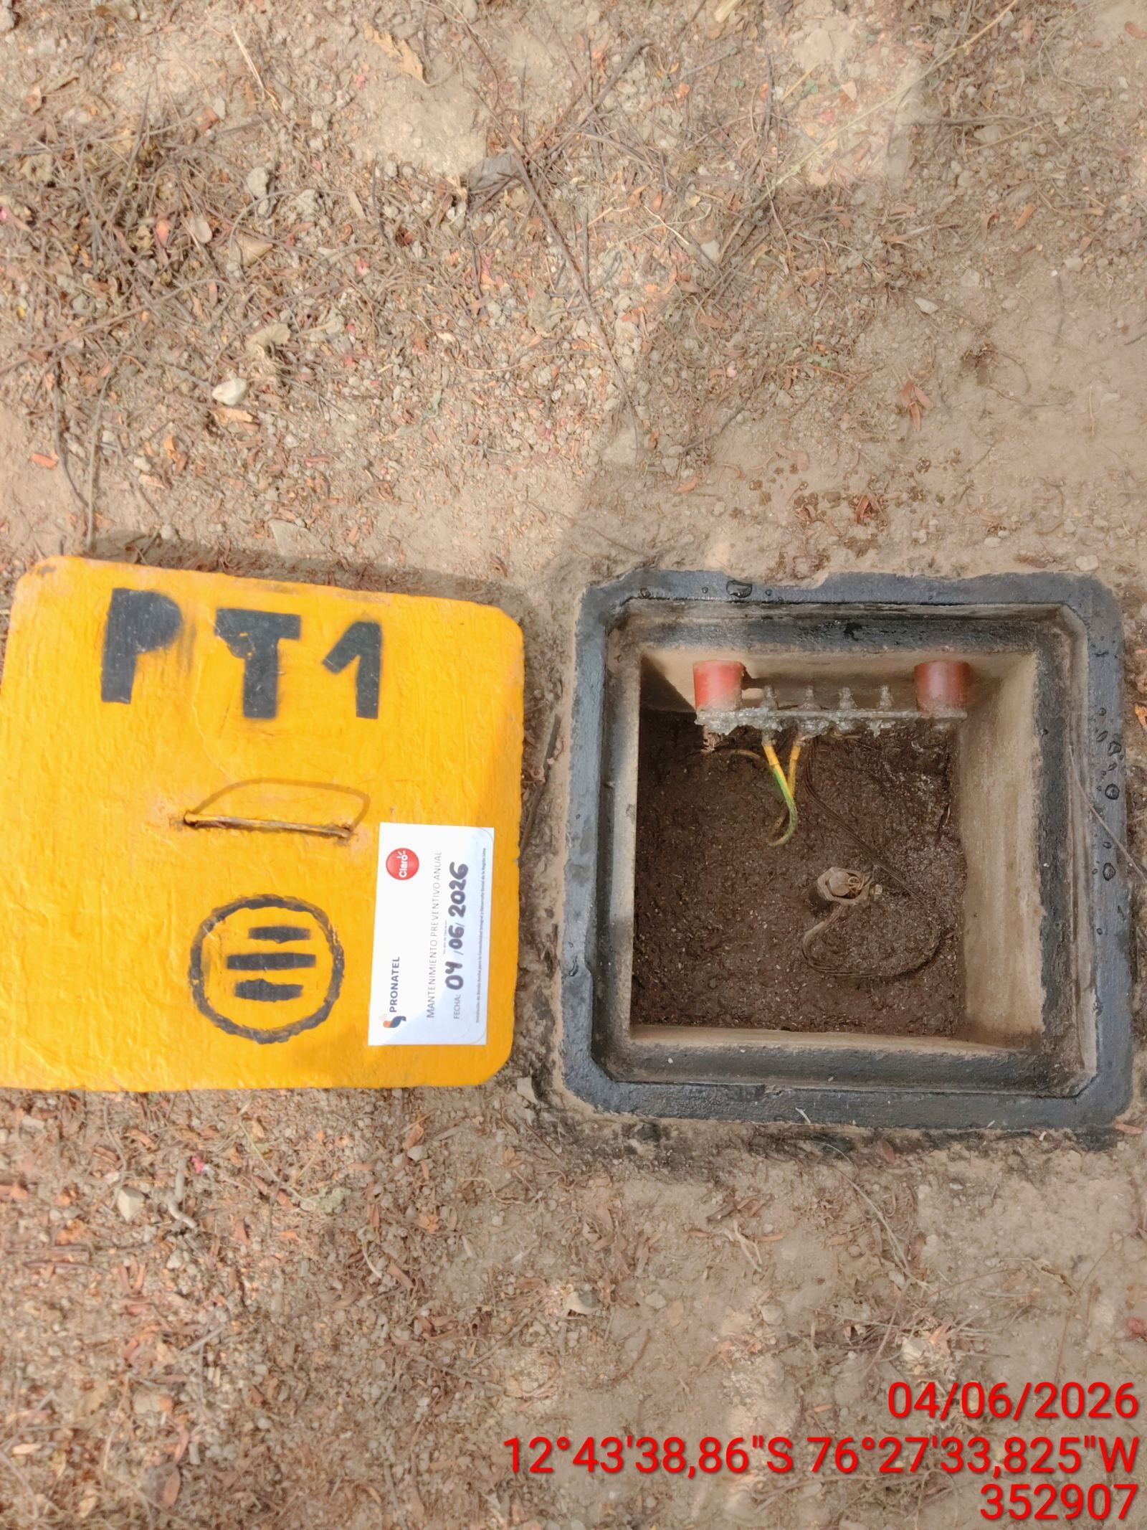 |  | 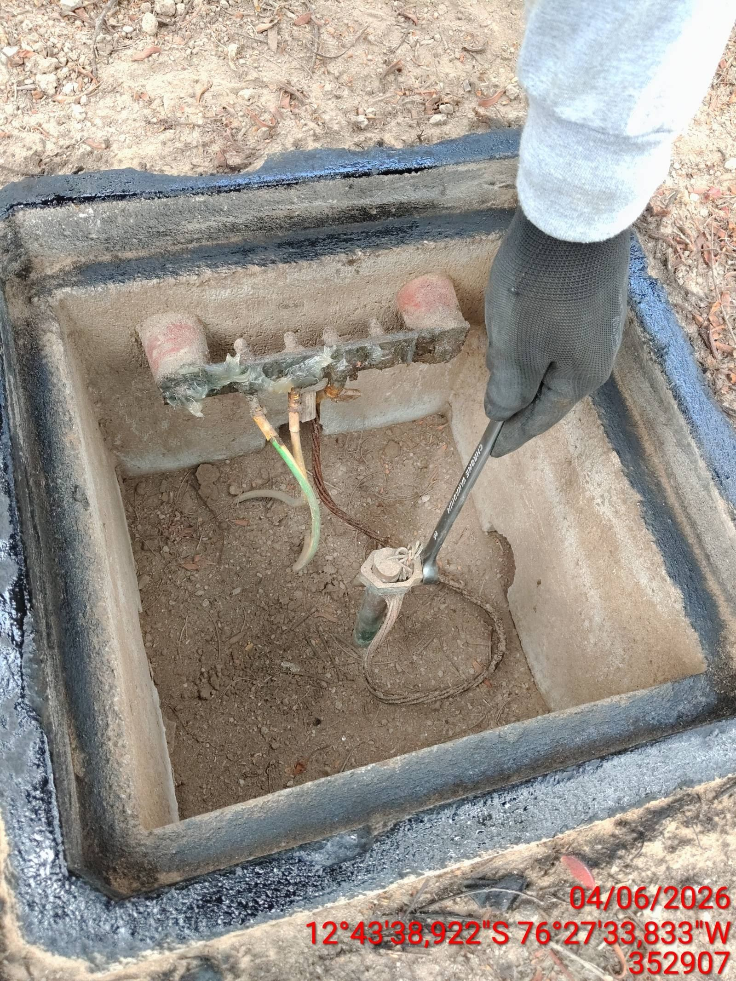 |  | 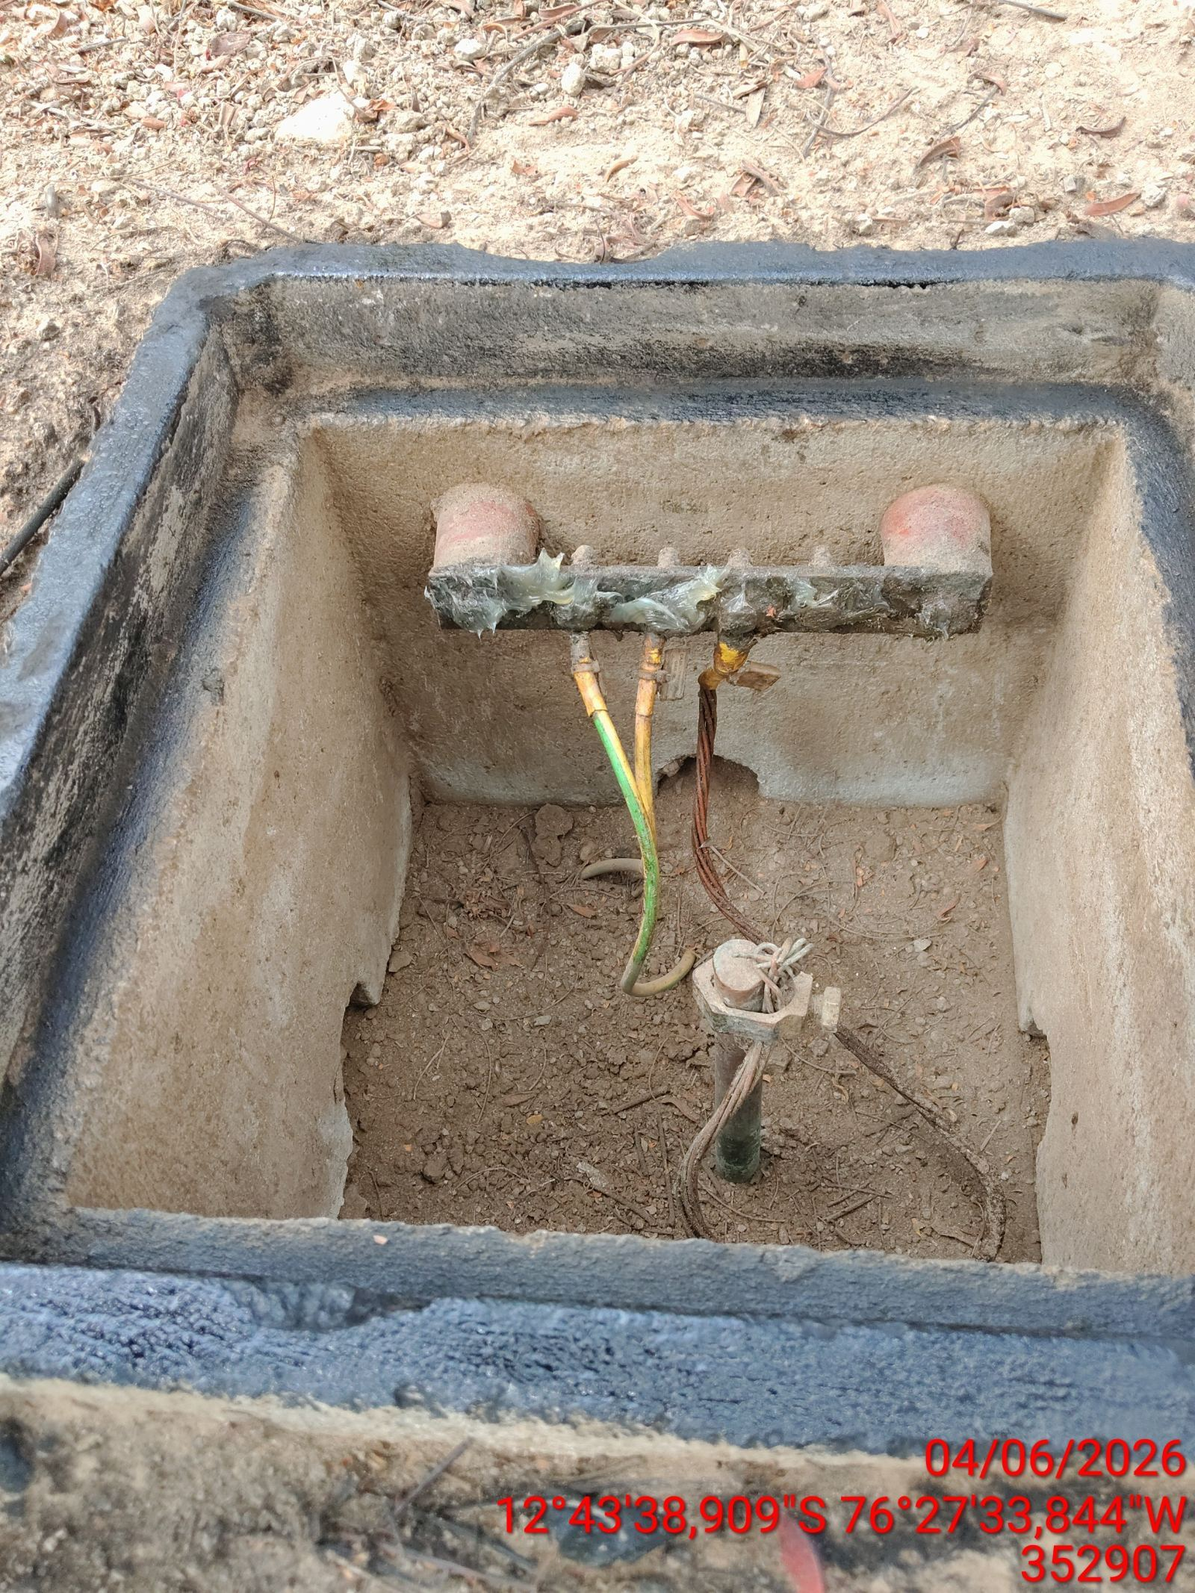

MEDICIÓN Y MEJORAMIENTO DE LA RESISTIVIDAD DEL SPAT
ANTES |  | DURANTE |  | DESPUES
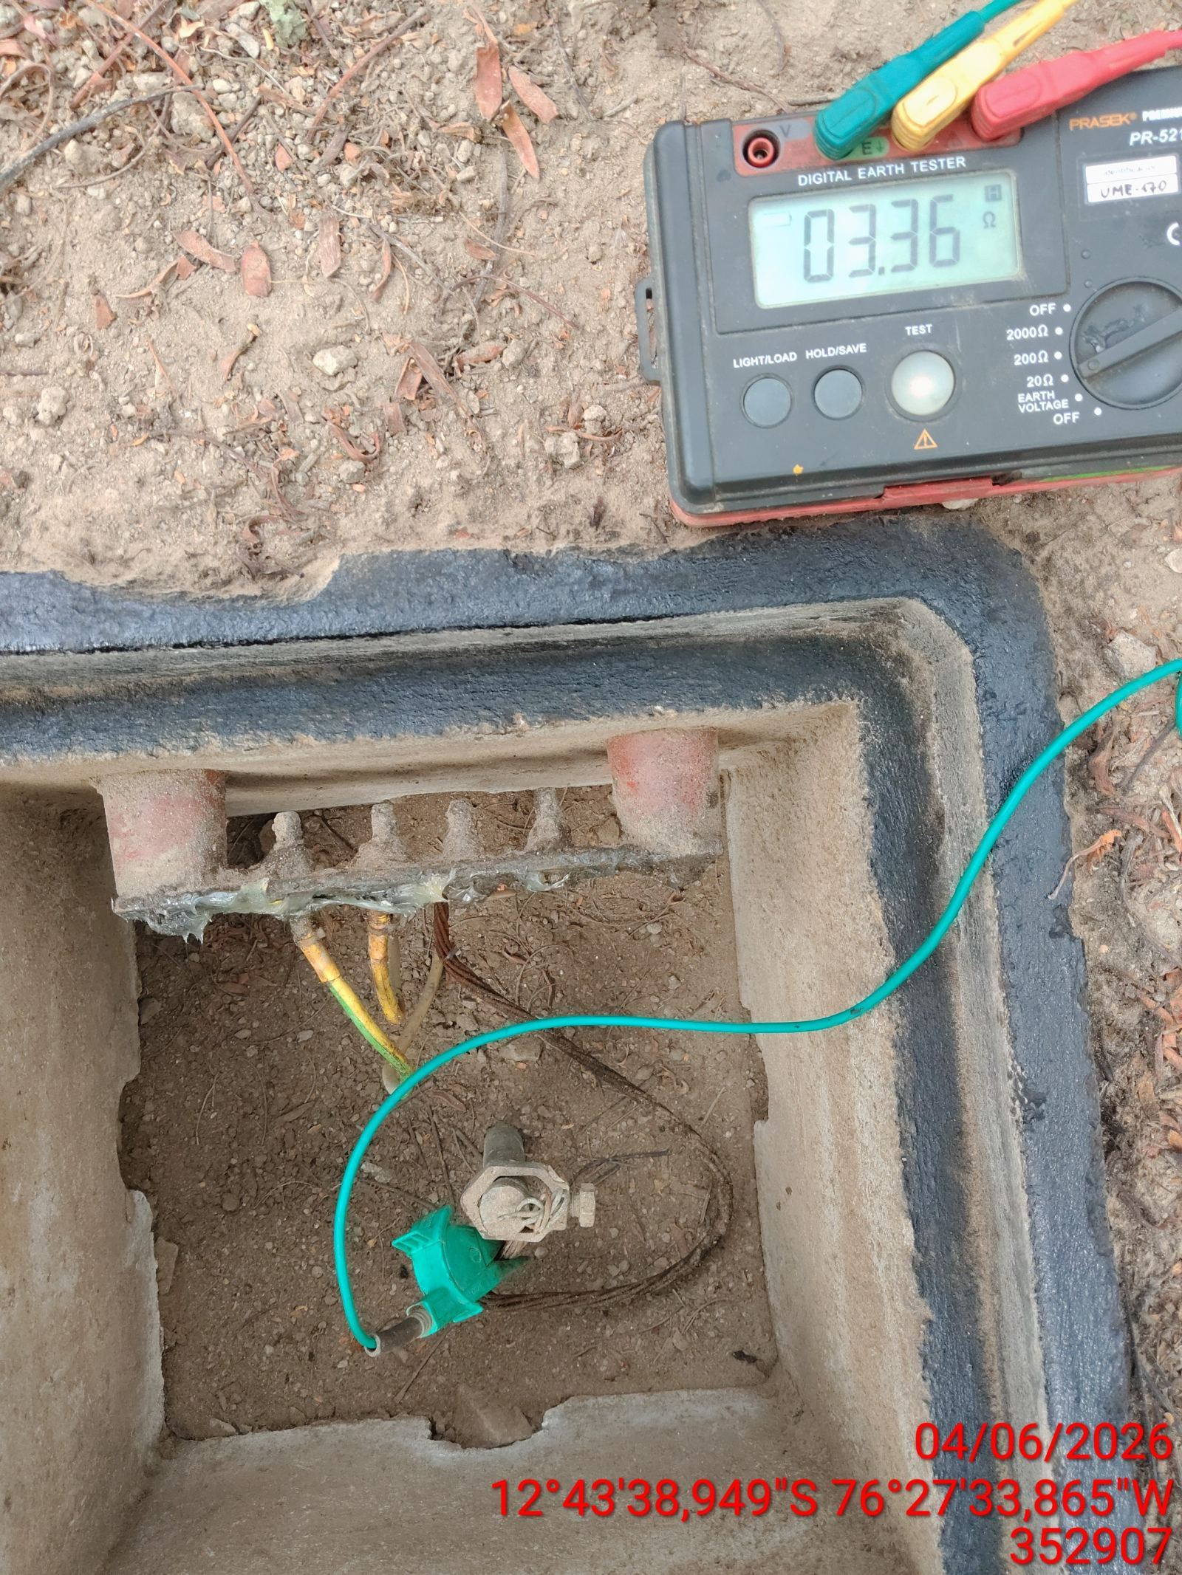 |  | 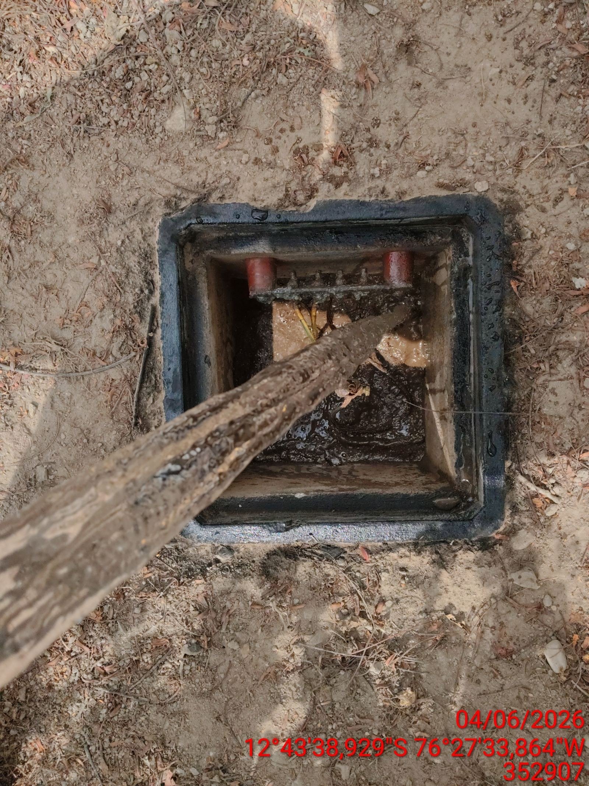 |  | 